전체
엔티티 관계 모형 기술서
시스템명 | 코드캡처 |  |  |  | 작성자 | 장유빈
단계명 | 설계 |  |  |  | 작성일자 | 2017-11-06 |  | 버전

엔티티 관계도(ERD)
ERD ID |  | 전체 |  |  | ERD 명 |  | Entire
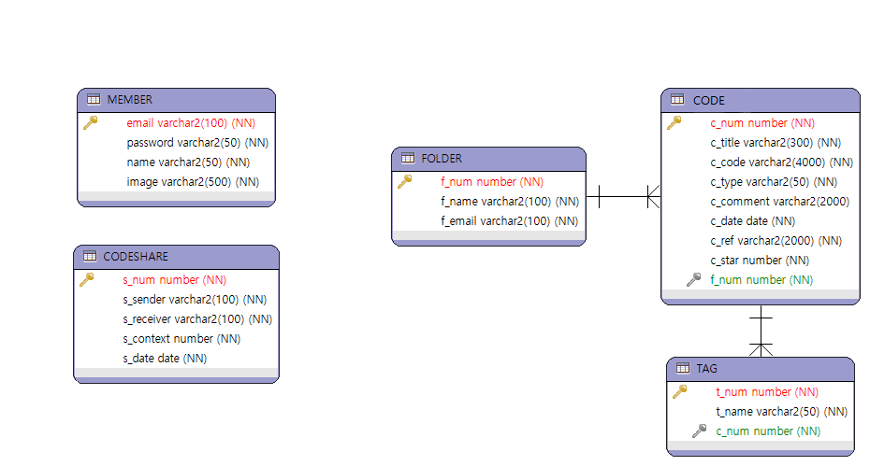

엔티티 명세서
엔티티 ID |  | 전체 |  |  | 엔티티명 |  | Entire
관련 클래스 ID |  |  |  |  | 관련 클래스 명
엔티티 설명 |  | 회원가입에 필요한 데이터베이스 테이블이다.
속성명 | 동의어 | 타입 | 길이 | NOT NULL | PK | FK | INX | 기본값 | 제약조건
email |  | varchar2 | 100 | Y | Y | N | N | X
password |  | varchar2 | 50 | Y | N | N | N | X
name |  | varchar2 | 50 | Y | N | N | N | X
image |  | varchar2 | 500 | Y | N | N | N | X

